微生信示例170

市 | 值 | 微生信，您身边的数据分析，可视化专家
贵阳市 | 5222 | https://www.bioinformatics.com.cn/plot_basic_china_guizhou_heatmap_170
六盘水市 | 330
遵义市 | 25 | 输出示例图
安顺市 | 1336
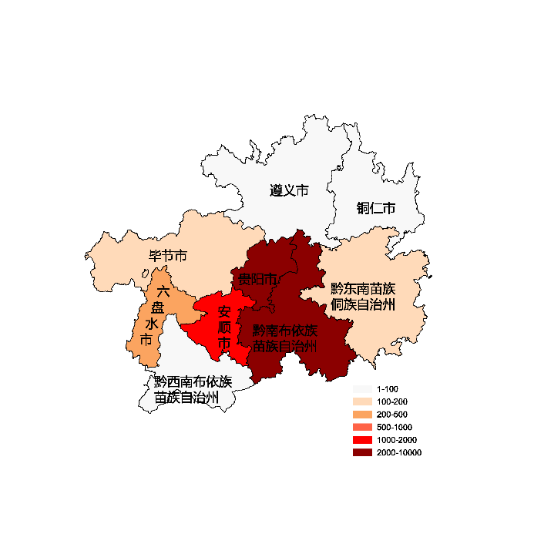
毕节市 | 110
铜仁市 | 93
黔西南布依族苗族自治州 | 16
黔东南苗族侗族自治州 | 102
黔南布依族苗族自治州 | 2001

 |  | 注：1，需要带首行；2，仅改数字，各市名字不要改；3，仅供交流学习

 |  | 使用问题，或数据分析合作意向
 |  | 请微信扫码联系我们

